Kiểu dữ liệu
 | Kiểu dữ liệu

1. Khái niệm

 | Kiểu dữ liệu (type) là đặc điểm chính của Typescript giúp cho chúng ta viết được các cú pháp tương tự Javascript một cách chặt chẽ hơn nhiều

2. Cách thức khai báo

 | a. Sử dụng ký tự `:` giữa biến khai báo và kiểu dữ liệu tương ứng

 |  | VD:

 | b. Sử dụng từ khóa as
 | - Cho phép map đối tượng sang một kiểu dữ liệu cụ thể

 |  | VD:

3. Danh sách các định nghĩa và keyword

 | Chúng ta phân chia các loại kiểu dữ liệu (Type) thành 2 nhóm chính: Nhóm Cơ bản và Nhóm Nâng cao

 | a. Nhóm cơ bản
 | Danh sách các Type thuộc nhóm cơ bản như sau:

 | Types |  | Nội dung
 | 1. Primitive Types |  | I. Định nghĩa: Là các kiểu dữ liệu nguyên thủy
 |  |  | II. Danh sách Types: 1. string: Khai báo kiểu dữ liệu cho các chuỗi bất biến theo chuẩn UTF-16 2. number: Khai báo kiểu dữ liệu cho các số thập phân theo chuẩn IEEE 754 3. BigInt: Khai báo kiểu dữ liệu cho các số nguyên với format lớn 4. boolean: Khai báo kiểu dữ liệu cho value là true hoặc false 5. symbol: Khai báo kiểu dữ liệu cho các đối tượng unique (được sử dụng làm key) 6. null: Khai báo kiểu dữ liệu cho đối tượng null 7. undefined: Khai báo kiểu dữ liệu cho đối tượng undefined

 | 2. Union Types |  | I. Định nghĩa: Là các kiểu dữ liệu kết hợp giữa nhiều kiểu dữ liệu khác nhau. Các biến dùng kiểu dữ liệu kết hợp có thể khai báo giá trị thuộc các Type đơn lẻ khác nhau
 |  |  | II. Cú pháp: Kết hợp giữa các type được khai báo bằng ký tự ` |`

 |  |  | III. Ghi chú 1. Đối với kiểu dữ liệu kết hợp với undefined có thể viết gọn bằng toán tử ?
 | 3. Array Type |  | I. Định nghĩa: Kiểu dữ liệu định nghĩa dành cho các mảng lưu trữ dữ liệu
 |  |  | II. Cú pháp: Khai báo đằng sau Type là ký tự []

 | 4. Dynamic Type |  | I. Định nghĩa: Kiểu dữ liệu dynamic. Với kiểu dữ liệu này cho phép biến nhận mọi giá trị
 |  |  | 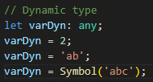 II. Cú pháp: Khai báo type là any

 |  |  | III. Ghi chú: 1. Hạn chế sử dụng dynamic type. Type được sinh ra để cho cú pháp code trở nên chặt chẽ hơn, nếu như không cần thiết thì không nên sử dụng 2. Thiết lập trong tsconfig.json với `strict: true` sẽ tránh được việc sử dụng đối tượng dynamic
 | 5. Literal Type |  | I. Định nghĩa: Kiểu dữ liệu dạng chữ
 |  |  | II. Cú pháp: Khai báo type dạng union giữa các chữ, liên kết thông qua ký tự `|`. Nếu chỉ có 1 literal type thì khai báo như bình thường

 |  |  | III. Ghi chú: 1. value của biến chỉ được phép là một trong các giá trị định nghĩa trong type của Literal Types. Sử dụng literal type phù hợp với các biến có tính chất cố định về giá trị 2. Khi khai báo biến nếu không định nghĩa kiểu dữ liệu là literal type, thì với tính chất Type Inference, Typescript tự động map type của biến về kiểu dữ liệu tương ứng (thường sẽ là các kiểu dữ liệu built-in). Khi đó có thể dẫn đến lỗi không đồng bộ về type 3. Literal Types thường được sử dụng trong React hook cụ thể là useReducer (định nghĩa các action type)

 | 6. Object Type |  | I. Định nghĩa: Kiểu dữ liệu dạng object. Trong object định nghĩa các key với kiểu dữ liệu tương ứng với từng key. Biến có type là object thì các cặp key - value của nó cần thỏa mãn value mapping với kiểu dữ liệu
 |  |  | II. Cú pháp: Khai báo type dạng một object với các key có định nghĩa kiểu dữ liệu. Không cần định nghĩa kiểu dữ liệu của toàn bộ object do cấu trúc của nó đã là một object rồi

 |  |  | 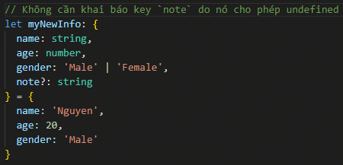 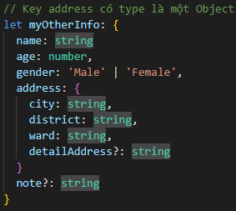 III. Ghi chú: 1. Trừ trường hợp key có type là undefined, các trường hợp khác khi khai báo giá trị cho biến đều cần khai báo đủ các cặp key - value 2. Object Nested: Cho phép các key có type là một Array, một Object,…

 | b. Nhóm nâng cao
 | Danh sách các Type thuộc nhóm nâng cao như sau:

 | 1. Enum |  | I. Định nghĩa: Là một kiểu dữ liệu đặc biệt đại diện cho một tập hợp các giá trị có thể có của một thuộc tính. Kiểu dữ liệu mặc định của enum là int
 |  |  | II. Cú pháp: - Khai báo: Sử dụng enum để định nghĩa các giá trị enum - Sử dụng:

 |  |  | 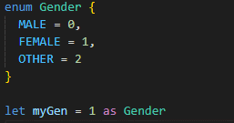 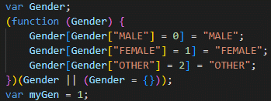 III. Ghi chú: 1. Dù type của enum là int, tuy nhiên, không thể convert một biến có giá trị kiểu int sang enum được - Source code ban đầu - Sau khi build: Giá trị của myGen không được convert về Gender enum được

 | 2. Tuples |  | I. Định nghĩa: Là một kiểu dữ liệu đặc biệt tương tự với một array với kích thước cố định và tại mỗi index có một kiểu dữ liệu xác định Kiểu dữ liệu này sẽ chặt chẽ hơn so với array thông thường do với mỗi phần tử đều được xác định bởi một kiểu dữ liệu và phải tuân theo kiểu dữ liệu xác định đó
 |  |  | II. Cú pháp: - Khai báo và sử dụng:

 |  |  | III. Ghi chú: 1. Sử dụng Tuples trong trường hợp không muốn định nghĩa kiểu dữ liệu Object cụ thể. Tuy nhiên chỉ sử dụng trong một số trường hợp cần thiết do kiểu dữ liệu Tuple sẽ khó để debug hơn
 | 3. Functions |  | I. Định nghĩa: Một function cũng có thể được coi như một kiểu dữ liệu. Với tính chất của Javascript, trong mỗi function có định nghĩa một object do đó có thể coi một function như một object thông thường, và sử dụng như một type của đối tượng function type thường xuyên được sử dụng trong React. Các Component cha có thể truyền các function để control hoạt động xuống Component con của nó
 |  |  | II. Cú pháp: - Khởi tạo: cần khai báo dưới dạng arrow function với tham số input/ giá trị trả về (trả về void cũng được) - Khai báo:

 | 4. Type Alias |  | I. Định nghĩa: Là định nghĩa Type do user tự đặt ra, dựa theo các Type cơ bản. Sau khi khai báo type này thì có thể sử dụng cho việc khởi tạo các biến, và giá trị của biến được check lỗi theo định nghĩa của Type tương ứng Sử dụng TypeAlias giúp rút gọn code và tái sử dụng code - các type có thể được sử dụng lại ở nhiều function, nhiều Component,.. khác nhau
 |  |  | 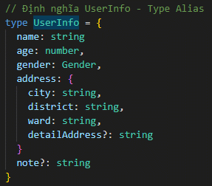 II. Cú pháp: - Khởi tạo Type Alias: type [TypeAlias] = {…} - Sử dụng Type Alias

 | 5. Interfaces |  | I. Định nghĩa: Tương tự với Type Alias, khai báo Interface sau đó các biến có thể sử dụng Interface như một type Nó cũng được sử dụng để định nghĩa nên một Object
 |  |  | 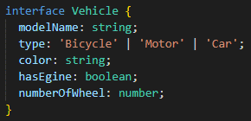 II. Cú pháp: - Khởi tạo: sử dụng keyword interface - Sử dụng:

 |  |  | 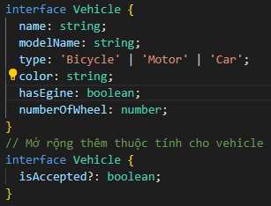 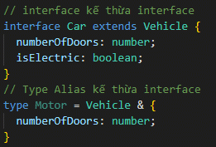 III. Đặc điểm: 1. Trong interface: Có thể định nghĩa một key như là readonly (dùng từ khóa readonly) 2. interface có tính chất mở rộng 3. interface có tính chất kế thừa. Có 2 cách để khai báo: bằng toán tử & (nếu đối tượng kế thừa là Type Alias) hoặc bằng keyword extends (nếu đối tượng kế thừa là interface) 4. Định nghĩa function type trong một interface: Có 2 cách định nghĩa - Biến sử dụng: Đối với kiểu khai báo thứ 2 thì sử dụng function anonymous

 | 6. Generic |  | I. Định nghĩa: Là kiểu dữ liệu được định nghĩa cho một đối tượng (type, function, class, interface), khi mà chúng ta chưa xác định được đối tượng cụ thể của nó (VD: Nhận class type, nhưng không biết cụ thể nó là class nào)
 |  |  | 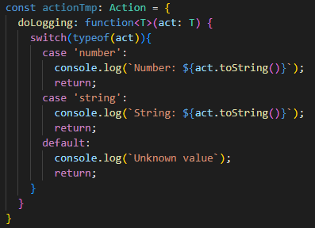 II. Cú pháp: - Khởi tạo: khi khởi tạo, cần định nghĩa Generic trong cặp <>. Thông thường thiết lập alias là T Đối tượng định nghĩa (key) bắt buộc là một function vì nó nhận tham số là Generic - Khai báo đối tượng:

 |  |  | III. Đặc điểm 1. Generic Type giúp cho việc xử lý kiểu dữ liệu của tham số truyền vào được ngắn gọn và dễ dàng tối ưu hơn so với việc truyền các type khác Do Type của tham số không bị cố định (generic là thể là primitive type, alias type, interface,…) 2. Giúp ràng buộc kiểu dữ liệu truyền vào phải giống nhau Đối với trường hợp nhiều tham số cùng truyền vào có kiểu dữ liệu là Union Type, nếu không dùng Generic thì sẽ khó mà kiểm soát được các giá trị truyền vào phải giống kiểu dữ liệu với nhau

 | Hãy xem thêm các ví dụ tại

 |  | \Example\12.Typescript\Kiểu dữ liệu

4. Tham khảo

 | https://www.typescriptlang.org/

Class - Function
 | Class - Function

1. Khái niệm

 | Tương tự như Javascript, trong Typescript cũng định nghĩa các function và class với kiến trúc tương tự như Javascript phiên bản ES6
 | Sử dụng class và function giúp định nghĩa cấu trúc và hành vi của thực thể cũng như hỗ trợ trong OOP

2. Cú pháp

 | a. Function

 | Định nghĩa | Function định nghĩa nên một hàm với kiểu trả về, có thể có hoặc không có tham số truyền vào. Các tham số được định nghĩa kiểu
 |  | dữ liệu cụ thể

 | Function gồm các loại sau

Function thông thường

Function anonymous
Function

Function arrow

 | - Function thông thường

 |  | Cú pháp
 |  |  | function myFunc(myProp: type) {
 |  |  | // code xử lý. Có thể trả về value cụ thể hoặc không trả về
 |  |  | }

 |  | Sử dụng
 |  |  | - Sử dụng trong mọi trường hợp cần khởi tạo và gọi function
 |  |  | - Trước ES6: sử dụng function thay thế cho class. Hiện tại thì không cần nữa

 | - Function anonymous

 |  | Cú pháp
 |  |  | function (myProp: type) {
 |  |  | // code xử lý. Có thể trả về value cụ thể hoặc không trả về
 |  |  | }

 |  | Sử dụng
 |  |  | - Vì là function anonymous nên không thể call (vì tên function được gen tự động
 |  |  | không thể biết để gọi được)
 |  |  | - Nên sử dụng làm tham số cho một key đối tượng (VD: Tham số cho một Promise
 |  |  | function then())

 | - Function arrow

 |  | Cú pháp
 |  |  | (myProp: type) => {
 |  |  | // code xử lý. Có thể trả về value cụ thể hoặc không trả về
 |  |  | }

 |  | Sử dụng
 |  |  | - Tương tự như function anonymous

 |  | Chú ý
 |  |  | - arrow function không có định nghĩa this trong nội tại của nó như function thông thường

 | b. Class

 | Những thực thể có thể có trong một class được khai báo

Thuộc tính (Attribute)

Class
constructor

Phương thức (method)

 | Tương tự như Javascript, hoặc các ngôn ngữ bậc cao khác, typescript định nghĩa một class thông qua keyword class
 | Trong class có thể khai báo các thuộc tính (property) và phương thức (method)

 | - Khởi tạo

 |  | class Myclass {}

 | - Khai báo thuộc tính

 |  | Cần khai báo các thuộc tính của class đó ở đầu class. Bao gồm tên thuộc tính và type

 |  | myproperty: type

 |  | VD: | modelName: string;

 | - Khởi tạo constructor

 |  | constructor()

 |  | constructor(inputproperty: type)

 | - Khai báo phương thức

 |  | myMethod(): type {

 |  | }

 |  | myMethod(inputproperty: type): type {

 |  | }

 | - Sử dụng

 |  | Sử dụng keyword new để tạo một thực thể với class tương ứng

 |  | const myObj = new Myclass()

 | Class có đầy đủ tính chất của OOP như sau

Tính đóng gói/Encapsulation

 |  | Định nghĩa | Khả năng bảo vệ và che giấu thông tin trong thực thể. Chỉ cho phép truy cập đến các thuộc tính và phương
 |  |  | thức public

 |  | Từ khóa
 |  |  | private | các thuộc tính/ phương thức private chỉ có thể được truy cập trong class đã định nghĩa nên nó

 |  |  | protected | các thuộc tính protected chỉ được truy cập bởi chính class đã định nghĩa ra nó hoặc những class kế thừa class đã định nghĩa thuộc tính này

 |  |  | public | (mặc định) các thuộc tính/ phương thức public có thể được truy cập ở bất cứ đâu

Tính trừu tượng/Abstraction

 |  | Định nghĩa | Khả năng ẩn giấu các chi tiết triển khai cụ thể, chỉ hiển thị các tính năng cần thiết của thực thể
 |  |  | Giúp tập trung vào những gì thực thể làm thay vì cách thức thực hiện

 |  | Từ khóa
 |  |  | abstract | Sử dụng từ khóa abstract để định nghĩa các class, phương thức mang tính trừu tượng. class con bắt buộc phải triển khai các class và phương thức abstract này Đối với class abstract thì không thể khởi tạo thực thể với class đó (qua từ khóa new) Đối với phương thức abstract thì abstract class không được triển khai nó (tính trừu tượng). class con bắt buộc phải kế thừa và triển khai phương thức

Tính kế thừa/Inheritance

 |  | Định nghĩa | Khả năng tạo một class con dựa trên một class đã tồn tại (class cha). Class con có thể sử dụng các thuộc tính
 |  |  | và phương thức mà class cha cho phép
 |  |  | Tính kế thừa giúp cho việc tái sử dụng mã và mở rộng thêm các chức năng

 |  | Từ khóa
 |  |  | extends | Sử dụng từ khóa extends khi tạo class con kế thừa từ class cha. Nếu như kế thừa từ abstract class thì bắt buộc phải triển khai các phương thức abstract mà class cha định nghĩa

 |  |  | override | Sử dụng từ khóa override để ghi đè phương thức kế thừa của class cha. Các hoạt động trong phương thức ở class cha, nếu có từ khóa override, sẽ không được gọi nữa mà sẽ gọi các hoạt động được "ghi đè" trên phương thức của class con

Tính đa hình/Polymorphism

 |  | Định nghĩa | Khả năng cung cấp một giao diện chung cho các thực thể thuộc nhiều kiểu khác nhau

 |  | Mô tả | Khi chúng ta định nghĩa các class con kế thừa từ class cha thì khi tạo ra thực thể, tùy thuộc class con được
 |  |  | định nghĩa ở từ khóa new mà thực thể sẽ tương ứng với class đó

 |  |  | VD: | let myCar:Vehicle = new Car();

3. Ví dụ

 | b. Ví dụ với class

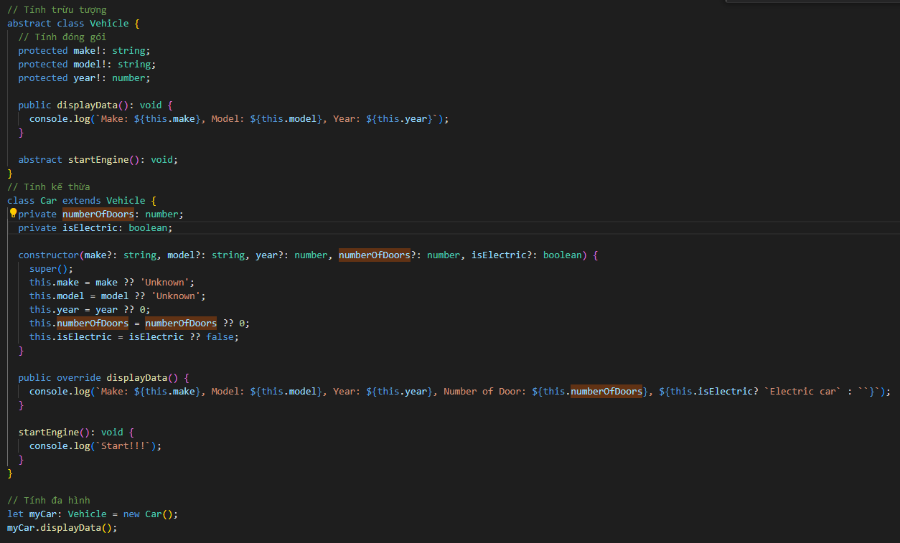

 | Keyword: Function Typescript (tham số input, return value), Class và tính kế thừa, Decorators

3. Phụ lục: Về Decorator

 | Decorators là một hàm áp dụng cho một đối tượng (class, method, property,...) dùng để theo dõi, sửa đổi hoặc thay thế đối tượng đó

 | Danh sách các loại Decorators

 |  | Decorators |  | Định nghĩa
 |  | Class Decorators |  | Một hàm áp dụng cho constructor của class và có thể được sử dụng để theo dõi, sửa đổi hoặc thay thế class
 |  | Method Decorators |  | Một hàm áp dụng cho một phương thức của class và có thể được sử dụng để theo dõi, sửa đổi hoặc thay thế phương thức đó.
 |  | Accessor Decorators |  | Một hàm áp dụng cho một accessor của class và có thể được sử dụng để theo dõi, sửa đổi hoặc thay thế accessor đó.
 |  | Property Decorators |  | Một hàm áp dụng cho một thuộc tính của class và có thể được sử dụng để theo dõi hoặc sửa đổi thuộc tính đó.
 |  | Parameter Decorators |  | Một hàm áp dụng cho một tham số của phương thức và có thể được sử dụng để theo dõi hoặc sửa đổi tham số đó.

 | Chúng ta sử dụng Decorators nếu như cần log một thông tin nào đó hoặc thay đổi hoạt động của một đối tương

 | Cú pháp:

 | - Khai báo:

 |  | function myDecorator(target: type, propertyKey: string | symbol, descriptor: PropertyDescriptor) {
 |  | // Code xử lý
 |  | }

 | - Sử dụng: | Gọi trước đối tượng constructor, method, property,… tương ứng

 |  | @myDecorator
 |  | myObj

 | Decorator hiện tại đang thửu nghiệm là chính nên có thể chưa cần quá quan tâm đến

 | Hãy xem thêm các ví dụ tại

 |  | /Example/12.Typescript/Class - Function

Typescript Module
 | Typescript Module

1. Khái niệm

 | Tương tự Như Javascript, Typescript cũng sử dụng Module để đóng gói các file độc lập chứa các định nghĩa và các triển khai có thể được import
 | và export giữa các file khác nhau

 | Trong typescript đồng thời cũng có khái niệm namespace - sử dụng khi muốn module hóa một số thành phần cụ thể trong một file đối tượng thay vì
 | toàn bộ đối tượng file, hoặc đóng gói các thành phần thuộc nhiều file khác nhau

2. Cú pháp

 | a. Export thành phần
 | Tương tự với Javascript: Cúng sử dụng từ khóa export

 |  | export myModule

 | Một số dạng export như sau

 |  | default export | Export mặc định. Đối tượng export của file khi import thì cho phép rename

 |  | export | Export thành phần cụ thể. Đối tượng export của file khi import thì không được phép renamed

 | b. Import thành phần

 | Tương tự với Javascript: Cúng sử dụng từ khóa import

 |  | import myModule from myFile

 | Ghi chú

 |  | - Sử dụng từ khóa as để alias module import

 |  | - Dynamic import (import động): Sử dụng từ khóa import() với đối tượng link module import truyền vào
 |  | Sử dụng dynamic import trong trường hợp chúng ta chỉ import khi cần thiết

 | c. namespace

 | Định nghĩa các thành phần cụ thể được đóng gói trong một namespace
 | Khi import, có thể import cụ thể tới namespace đó thì sẽ lấy được toàn bộ các thành phần được export trong namespace đó
 | (Lưu ý: export một namespace không có nghĩa là các đối tượng con bên trong namespace đó cũng được export)

 | Khai báo

 |  | namespace myNsp {
 |  | // type, function export
 |  | }

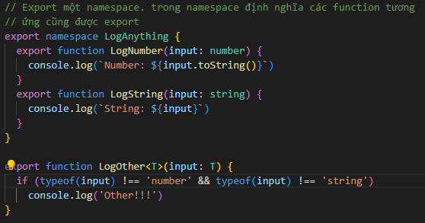

 | Ngoài ra: | Khi thiết lập isolatedModules là false trong tsconfig.json, một function khai báo trong một namespace không được tồn tại trên
 |  | nhiều file khác nhau

 | Hãy xem thêm các ví dụ tại
 |  | /Example/12.Typescript/Typescript Module

3. Tham khảo

 | https://www.typescriptlang.org/

Typescript Asynchronous
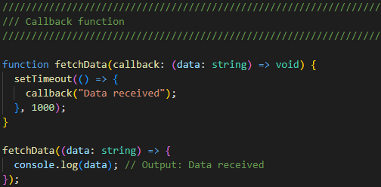
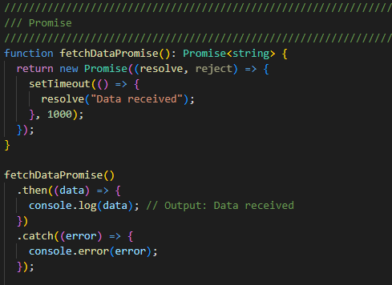
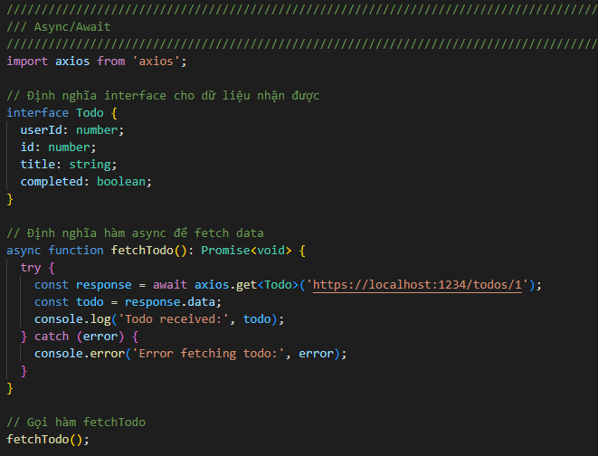
 | Typescript Asynchronous

1. Khái niệm

 | Trong Typescript, tương tự với Javascript, cho phép thiết lập các xử lý bất đồng bộ với cơ chế tương tự như Javascript
 | Các hoạt động bất đồng bộ bao gồm: callback, promise và async - await

2. Cú pháp

 | Cú pháp của Typescript asynchronous thì tương tự với Javascript asynchronous

callback

 | Định nghĩa | Khi chúng ta truyền vào một function làm tham số cho một function khác, sau đó gọi lại function được truyền
 |  | vào thì function đó được gọi là callback function

 | Cú pháp

 |  | function myFunc(myCallbackFunc: function) {
 |  | //… thực thi code
 |  | myCallbackFunc();
 |  | }
 | Lưu ý
 |  | - Chú ý tránh gọi quá nhiều callback lồng nhau có thể gây nên tình trạng callback hell khiến cho code rất khó
 |  | đọc và maintain

Promise

 | Định nghĩa | Promise là một đối tượng đại diện cho một giá trị ở thời điểm hiện tại có thể chưa tồn tại nhưng sẽ được xử lý
 |  | và có giá trị vào một thời điểm nào đó trong tương lai
 |  | (VD: Khi sử dụng Promise dành cho action gọi API và lấy dữ liệu, thì khởi tạo một đối tượng Promise mà tại
 |  | thời điểm khởi tạo thì chưa có dữ liệu lấy từ API, nhưng trong một khoảng thời gian nào đó trong tương lai khi
 |  | mà API có trả dữ liệu thì có thể truy cập được dữ liệu tương ứng trong Promise)

 | Cú pháp

 |  | a. Khai báo
 |  | var promise = new Promise((resolve, reject) => {
 |  | var isError: boolean = false;
 |  | //... thực thi code
 |  | if (!isError)
 |  | resolve("Data received");
 |  | else
 |  | reject(new Error("Error occurred"));
 |  | })

 |  | Trong đó

 |  |  | resolve | Function này lưu trữ kết quả trả về khi action thực hiện trong Promise trả về
 |  |  |  | thành công

 |  |  | reject | Function này lưu trữ kết quả trả về khi action thực hiện trong Promise trả về
 |  |  |  | thất bại (có lỗi)

 |  | b. Xử lý sau khi có dữ liệu trả về/ dữ liệu lỗi
 |  | promise.then((data) => {
 |  | //... thực thi code
 |  | }).catch((error) => {
 |  | //... thực thi code
 |  | })

 |  | Trong đó

 |  |  | then | Function này thực thi các action sau khi đã có dữ liệu trả về. data có đối số là giá
 |  |  |  | trị được lưu trữ trong resolve

 |  |  | cacth | Function này xử lý các lỗi nếu như có phát sinh. error có đối số là giá trị được lưu
 |  |  |  | trữ trong reject

 | Ghi chú
 |  | - Một promise có thể gọi nhiều hàm then() với xử lý khác nhau. Khi đó, hàm then() sau sẽ được thực thi khi hàm
 |  | then () trước đó đã trả về kết quả

async/await

 | Định nghĩa | async/await là một tính năng được Typescript đưa vào dựa theo Javascript giúp cho việc làm việc với các hàm
 |  | bất đồng bộ một cách dễ hiểu hơn
 |  | async/await có thể được dùng kết hợp với Promise một cách dễ dàng

 | Cú pháp

 |  | async function myFunction() {
 |  | // Thực thi code
 |  | }

 |  | Trong đó
 |  |  | async | Từ khóa sử dụng trước các function để thông báo một function là bất đồng bộ
 |  |  |  | giúp biến đổi một function thông thường thành một Promise

 |  | // Thực thi code
 |  | await myAwaitFn();

 |  | Trong đó
 |  |  | await | Từ khóa sử dụng để tạm dừng việc thực hiện các hàm async. Khi đặt trước một
 |  |  |  | Promise thì nó sẽ đợi cho tới khi Promise kết thúc và trả về kết quả
 |  |  |  | await chỉ có thể sử dụng được bên trong các async function

 | Ghi chú
 |  | - async/await xử lý tối ưu đối với trường hợp thực thi từng action trong Promise. Trường hợp có nhiều Promise
 |  | cùng được gọi thì không nên sử dụng do hiệu suất sẽ chậm hơn
 |  | - async/await hỗ trợ việc bắt lỗi thông qua xử lý try/catch một cách dễ dàng

3. Ví dụ

 | Xem các ví dụ về callback trong Typescript như bên dưới
 | /Example/12.Typescript/Typescript Asynchronous

CheatSheet
